信用交易
融资融券市场交易数据统计（20220929）

标的证券 | 融资融券余额（亿元） | 融资余额（亿元） | 融券余额（亿元） | 融资买入额（亿元） | 融资融券规模变化（亿元） | 融资余额增幅(‰) | 融券余额增幅(%)
统计数据 | 15,576.65 | 14,598.73 | 977.92 | 339.32 | -54.49 | -2.82 | -1.34
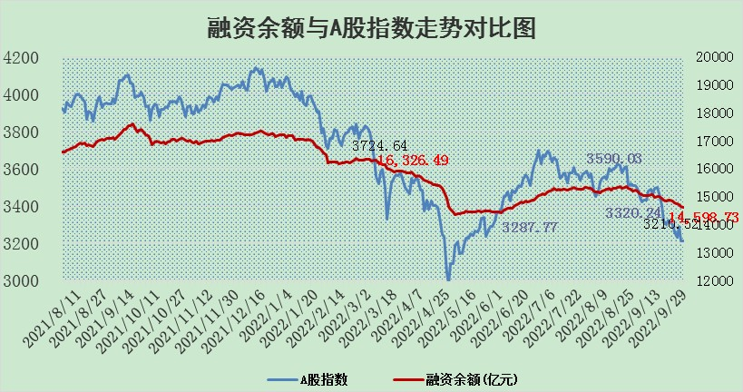

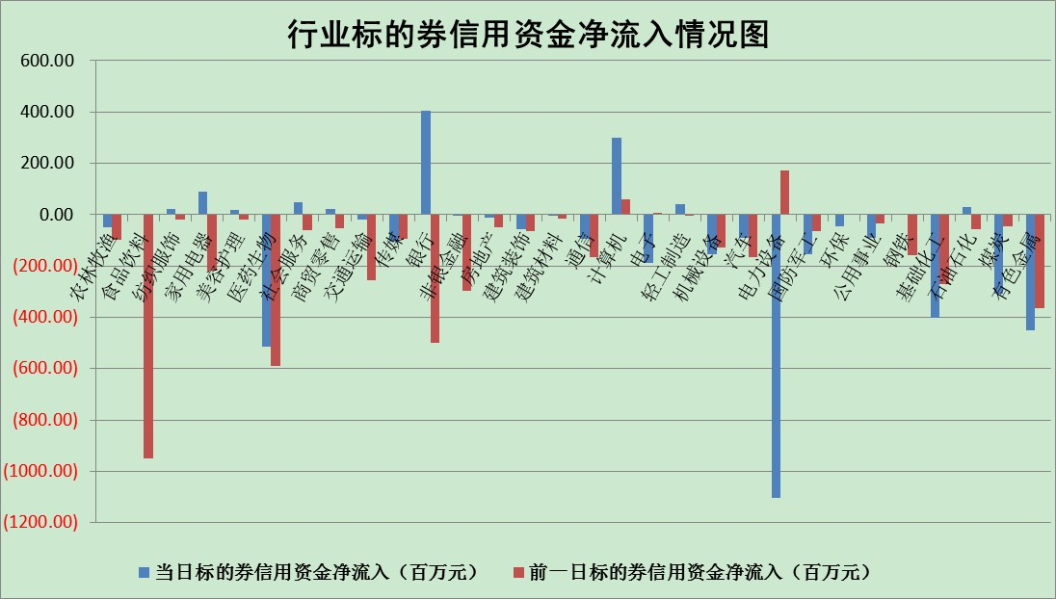

标的基金代码 | 标的基金简称 | 融资余额/市值(%) | 融资余额增幅(%) | 融资买入额/成交金额(%) | （融资余额净增额-融券余额净增额）/市值(‱) | 融券余额降幅(%) | ABS[（融资余额净增额-融券余额净增额）/市值净增额-1](%)
159902 | 华夏中小板ETF | 2.02 | 0.00 | 0.02 | 0.97 | 1.66 | 90.90
159915 | 易方达创业板ETF | 2.52 | -1.70 | 380749.27 | -5.03 | -1.38 | 106.33
159919 | 嘉实沪深300ETF | 5.44 | 0.56 | 0.87 | 2.36 | -7.79 | 100.00
159920 | 华夏恒生ETF | 93.80 | -0.05 | 10.69 | -4.81 | -4.18 | 96.00
159922 | 嘉实中证500ETF | 0.38 | 3.45 | 6.83 | -3.80 | -0.82 | 174.74
159925 | 南方沪深300ETF | 0.02 | 30.05 | 0.03 | 0.42 | 0.00 | 103.98
159928 | 消费ETF | 0.90 | 0.86 | 2.93 | 0.86 | 1.12 | 109.02
159934 | 易方达黄金ETF | 429.75 | -0.35 | 20.36 | -150.97 | 0.00 | 288.52
159939 | 全指信息技术ETF | 0.82 | -1.01 | 19.92 | -0.67 | 100.00 | 93.43
159940 | 全指金融地产ETF | 0.39 | 7.77 | 0.10 | 2.84 | 0.00 | 102.46
159995 | 半导体芯片ETF | 2.08 | -0.29 | 249.49 | 0.47 | 6.68 | 98.79
159997 | 天弘中证电子ETF | 2.66 | 0.00 | 11.13 | 0.01 | 0.12 | 100.11
159998 | 天弘中证计算机主题ETF | 0.14 | -3.39 | 0.02 | -0.48 | 0.00 | 96.58
510050 | 华夏上证50ETF | 9.49 | 0.17 | 114.79 | 2.23 | 10.60 | 94.63
510180 | 华安上证180ETF | 0.54 | -0.10 | 1.58 | -0.03 | 6.97 | 99.77
510880 | 华泰柏瑞红利ETF | 0.24 | 1.35 | 0.41 | 0.23 | -3.87 | 103.06
510900 | 易方达恒生H股ETF | 157.60 | -0.10 | 21.37 | -16.05 | 0.00 | 91.63
511010 | 5年期国债ETF | 0.00 | 0.00 | 0.00 | 0.00 | 0.00 | 100.00
511380 | 可转债及可交换债券ETF | 26.58 | 3.25 | 5.65 | 83.64 | 0.00 | 63.56
512000 | 全指证券ETF | 8.05 | 0.78 | 16.96 | 7.74 | 3.84 | 110.02
512010 | 沪深300医药卫生ETF | 5.56 | -4.19 | 30.15 | -25.83 | -6.89 | 117.18
512070 | 沪深300非银ETF | 2.85 | 0.25 | 44.10 | 1.83 | 9.16 | 101.40
512400 | 南方中证申万有色金属ETF | 1.28 | -20.47 | 1.39 | -23.34 | 14.42 | 562.43
512580 | 广发中证环保产业ETF | 0.71 | -21.49 | 0.41 | -19.92 | -1.21 | 125.33
512660 | 国泰中证军工ETF | 3.14 | -0.90 | 15.73 | -4.52 | -2.68 | 108.45
512800 | 华宝中证银行ETF | 12.71 | 0.46 | 4.63 | 10.32 | 19.06 | 109.10
512980 | 广发中证传媒ETF | 2.24 | 4.23 | 215.18 | 9.41 | 13.39 | 105.65
515030 | 华夏中证新能源汽车ETF | 1.67 | -13.72 | 17.43 | -26.74 | -1.04 | 146.14
515050 | 华夏中证5G通信主题ETF | 1.89 | 0.33 | 33.67 | 0.67 | 0.89 | 97.49
515070 | 华夏中证人工智能ETF | 1.74 | 0.44 | 0.60 | 0.76 | 0.00 | 96.90
标的股票比较指标 |  | 融资余额/流通A股市值(%) | 融资余额增幅(%) | 融资买入额/成交金额(%) | （融资余额净增额-融券余额净增额）/流通A股市值(‱) | 融券余额降幅(%) | ABS[（融资余额净增额-融券余额净增额）/流通A股市值净增额-1](%)
前十名标的个股 |  | 众应互联 | 安琪酵母 | 中国科传 | 华帝股份 | 世华科技 | 酒鬼酒
 |  | 数知科技 | 华帝股份 | 城投控股 | 亿晶光电 | 史丹利 | 新疆众和
 |  | 丹邦科技 | 三棵树 | 海康威视 | 泰山石油 | 晋亿实业 | 中科曙光
 |  | 易见股份 | 中国科传 | 盈峰环境 | 安琪酵母 | 合肥百货 | 南玻A
 |  | 聚龙股份 | 飞科电器 | 晨鸣纸业 | 华峰氨纶 | 吉翔股份 | 泰山石油
 |  | 绿庭投资 | 亿晶光电 | 包钢股份 | 泰和新材 | 首航高科 | 昆仑万维
 |  | 西水股份 | 绿的谐波 | 莱宝高科 | 凯龙股份 | 兆日科技 | 蓝盾光电
 |  | 仁东控股 | 首旅酒店 | 北巴传媒 | 绿的谐波 | 上海雅仕 | 美亚光电
 |  | 数码科技 | 海康威视 | 鲁信创投 | 华联控股 | 东方创业 | 道恩股份
 |  | 全柴动力 | 良品铺子 | 云南白药 | 步科股份 | 路德环境 | 金固股份
后十名标的个股 |  | 广田集团 | 新华网 | 盐田港 | 方邦股份 | 报喜鸟 | 诚迈科技
 |  | 延安必康 | 方邦股份 | 广田集团 | 新华网 | 德尔未来 | 智光电气
 |  | 曙光股份 | 赣能股份 | 延安必康 | 长虹华意 | 亚泰集团 | 爱美客
 |  | 龙净环保 | 恒铭达 | 曙光股份 | 恒铭达 | 博瑞传播 | 亿晶光电
 |  | 中嘉博创 | 新华联 | 龙净环保 | 莱茵生物 | 嘉必优 | 城发环境
 |  | 泰禾集团 | 瑞丰新材 | 中嘉博创 | 金健米业 | 三川智慧 | 沪电股份
 |  | 苏宁易购 | 金健米业 | 泰禾集团 | 沧州大化 | 永安行 | 盛德鑫泰
 |  | 中信国安 | 芯源微 | 苏宁易购 | 北纬科技 | 兰生股份 | 汇创达
 |  | 台海核电 | 中原传媒 | 中信国安 | 汇创达 | 百川能源 | 飞荣达
 |  | 当代文体 | 中国神华 | 台海核电 | 新疆众和 | 福星股份 | 国瓷材料
说明：1.以上普通交易数据和信用交易数据皆以交易日收盘后数据为基准；2.上述标的证券总数据只计算标的证券市场总数据，不包括从标的证券中调出去标的证券数据，所以与交易所公布的总值略有不同； 3.上述行业采用申万一级行业分类；4.以上标的基金和标的个股中比较的6个指标值中：前5个（从左至右）为正向指标，值越大排名越靠前；第6个为逆向指标，值越小，排名越靠前；5.第6个指标中ABS[]表示求绝对值，其主要用于考量信用资金相对净流入对股价相对净变化的贡献程度；6.数据来源：wind，交易所。

